graphique 1
Graphique 1 - Devenir des diplômés de licence générale en 2015 selon la discipline de la licence (en %)

Devenir des diplômés de licence générale en 2015 selon la discipline de la licence (en %)
 | Poursuite en M1 disciplinaire | Poursuite en M1 MEEF | Diplôme d'ingénieur | Diplôme de Management | Autres diplômes | Sorties
Droit - Sciences politiques | 84.9 | 1.1 | 0.0 | 0.9 | 3.5 | 9.6
Sciences économiques - Gestion - AES | 64.9 | 2.7 | 0.2 | 5.7 | 3.7 | 22.8
Lettres - Sciences du langage - Arts | 46.3 | 18.2 | 0.0 | 0.2 | 7.8 | 27.4
Langues | 46.0 | 15.5 | 0.0 | 1.1 | 6.9 | 30.5
S.H.S. (hors psychologie) | 50.2 | 17.7 | 0.1 | 0.6 | 8.0 | 23.5
Psychologie | 71.8 | 7.4 | 0.1 | 0.0 | 3.5 | 17.2
S.V.T. | 70.5 | 10.1 | 2.5 | 0.1 | 5.0 | 11.7
Sciences fondamentales et applications | 69.4 | 6.8 | 7.3 | 2.9 | 3.5 | 10.1
S.T.A.P.S. | 35.1 | 34.7 | 0.0 | 0.3 | 6.7 | 23.3
Ensemble | 62.2 | 10.5 | 1.2 | 1.7 | 5.3 | 19.1

Note de lecture : 62,2 % des diplômés 2015 de licence générale s'inscrivent en première année de master
disciplinaire à la rentrée 2015
Source : MESRI-DGESIP-DGRI SIES / Système d’information SISE

 |  |  |  |  |  |  | Note de lecture : 62,2 % des diplômés 2015 de licence générale s'inscrivent en première année de master
 |  |  |  |  |  |  | disciplinaire à la rentrée 2015
 |  |  |  |  |  |  | Source : MESRI-DGESIP-DGRI SIES / Système d’information SISE

graphique 2
Graphique 2 - Origine des étudiants inscrits en M1 disciplinaire à la rentrée 2015 (en %)

Origine des étudiants inscrits en M1 disciplinaire à la rentrée 2015 (en %)
 | Diplômés de LG en 2015 | Redoublants | Autres formations | Reprises d'études | Etudiants étrangers en situation de mobilité entrante
Droit - Sciences politiques | 65.3 | 17.6 | 6.9 | 6.2 | 4.0
Sciences économiques - Gestion - AES | 54.6 | 11.9 | 12.1 | 12.5 | 9.0
Lettres - Sciences du langage - Arts | 44.8 | 19.4 | 10.3 | 16.1 | 9.5
Langues | 52.3 | 15.8 | 8.3 | 14.1 | 9.4
S.H.S. (hors psychologie) | 50.0 | 15.4 | 11.7 | 16.0 | 6.9
Psychologie | 51.3 | 37.3 | 2.3 | 7.3 | 1.8
S.V.T. | 59.3 | 10.3 | 10.9 | 9.4 | 10.2
Sciences fondamentales et applications | 56.3 | 14.2 | 8.7 | 5.3 | 15.5
S.T.A.P.S. | 67.3 | 14.4 | 6.2 | 9.0 | 3.1
Total | 55.8 | 16.4 | 9.2 | 10.5 | 8.0

Note de lecture : 55,8 % des inscrits en M1 disciplinaire à la rentrée 2015 ont obtenu un diplôme
de licence générale à la session 2015.
Source : MESRI-DGESIP-DGRI SIES / Système d’information SISE

 |  |  |  |  |  | Note de lecture : 55,8 % des inscrits en M1 disciplinaire à la rentrée 2015 ont obtenu un diplôme
 |  |  |  |  |  | de licence générale à la session 2015.
 |  |  |  |  |  | Source : MESRI-DGESIP-DGRI SIES / Système d’information SISE

Carte 1
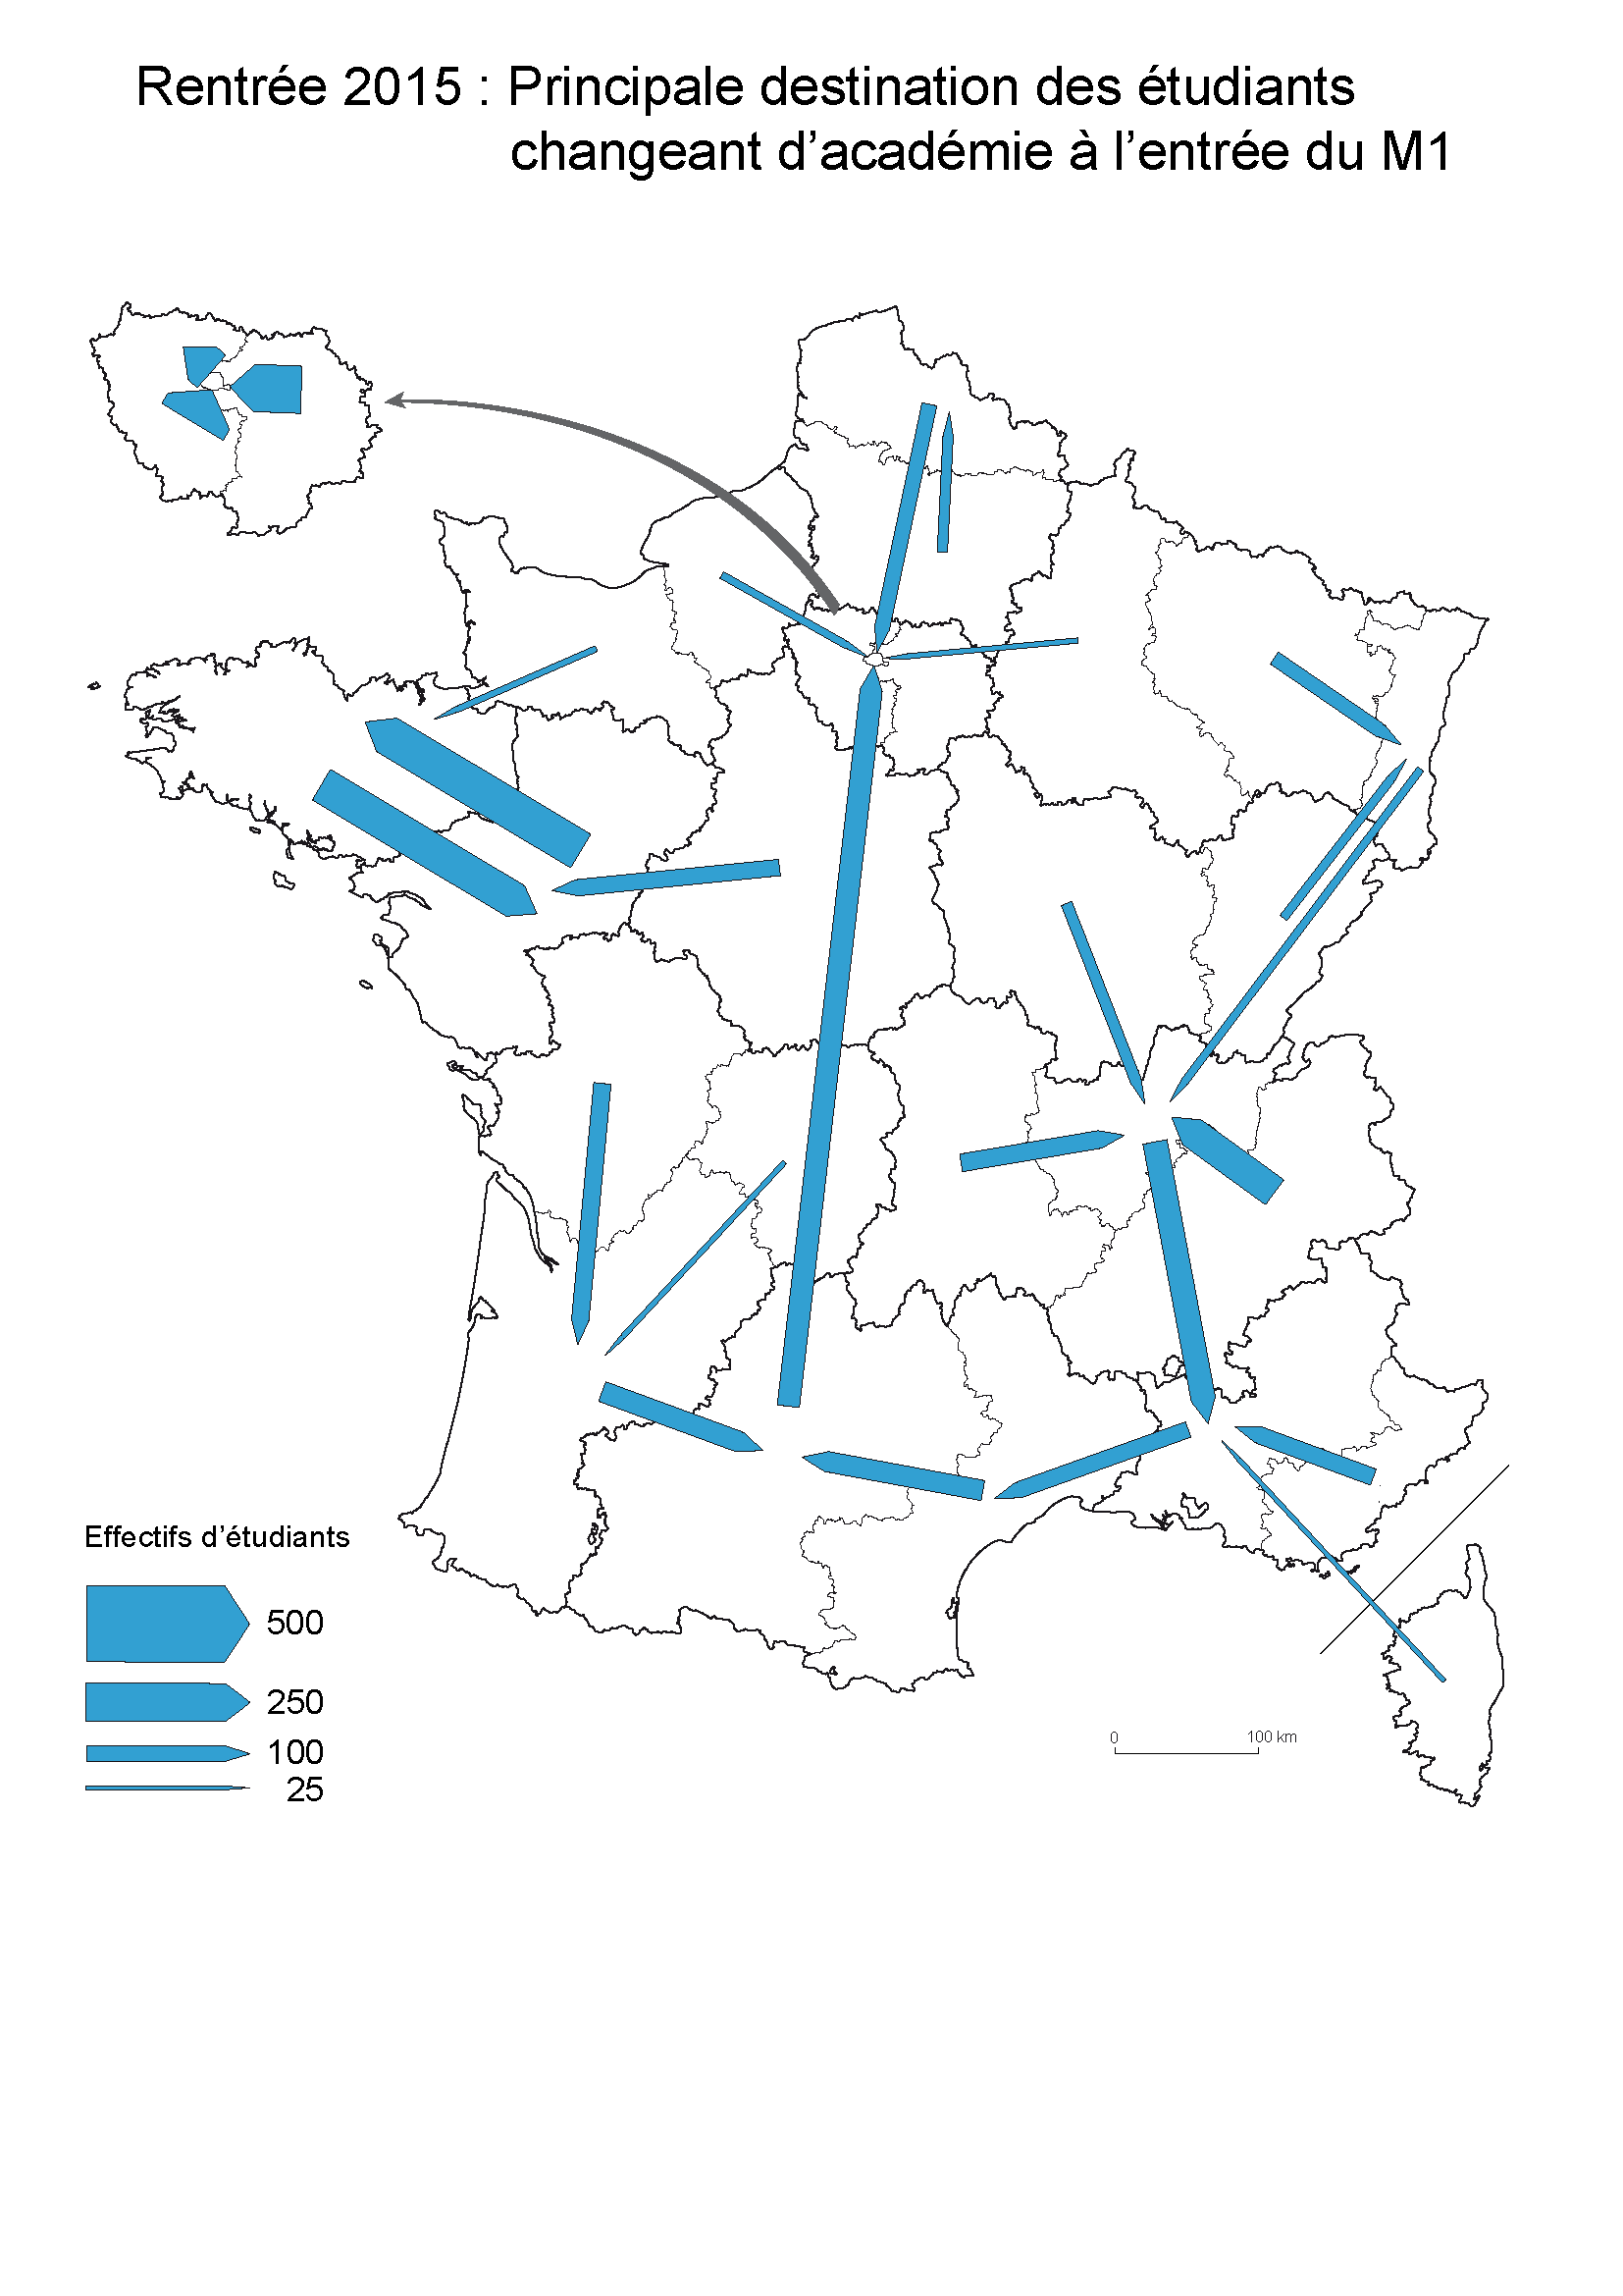

Carte 2
